محصولات
عکس | اسم و توضیحات | قیمت
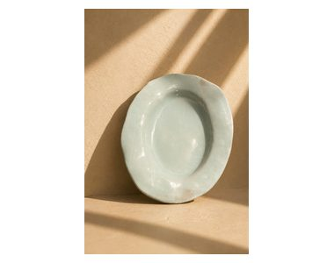 | دیس سفالی فیروزه ای | 438,000
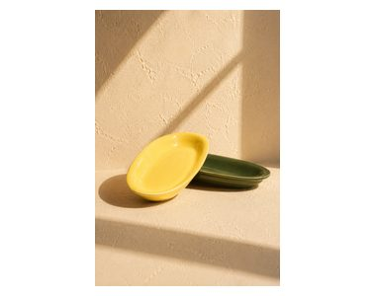 | بشقاب سفالی خرماخوری | 380,000
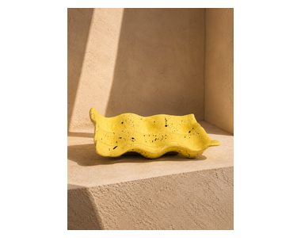 | جا تخم مرغی فالی | فروخته شد
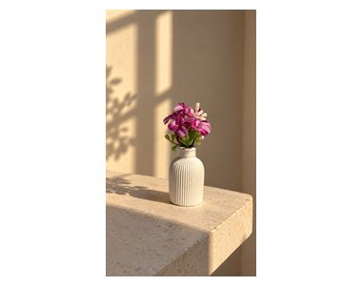 | گلدون کوچک دکوری | 253,000
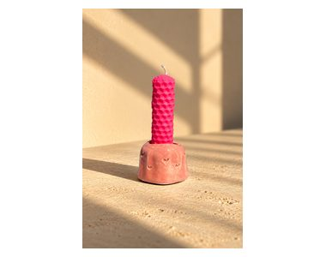 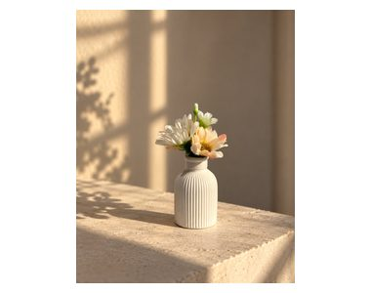 | گلدون کوچک دکوری | 253,000
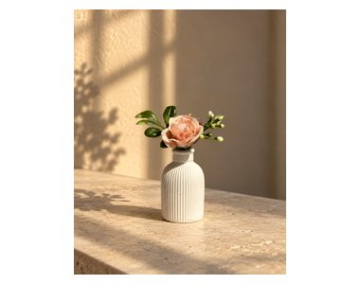 | گلدون کوچک دکوری | 253,000
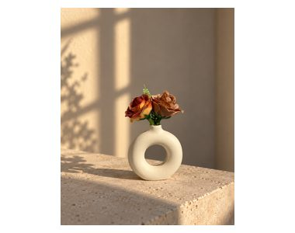 | گلدون کوچک دکوری | 253,000
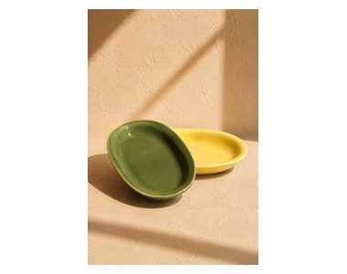 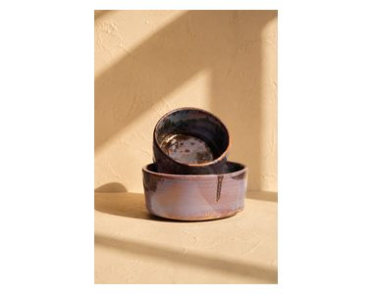 | کاسه سفالی سایز بزرگ وکوچک | 900,000
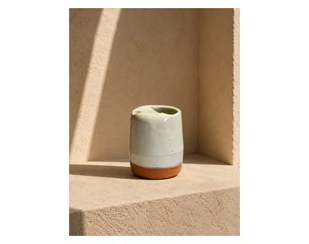 | تراور ماگ | 510,000
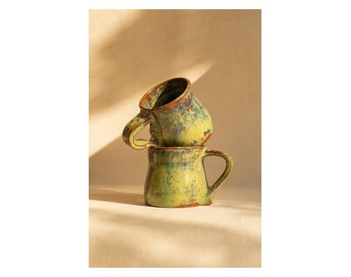 | ماگ لعابی جنگلی | 468,000
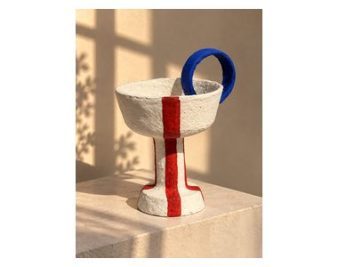 | جام پاپیه ماشه
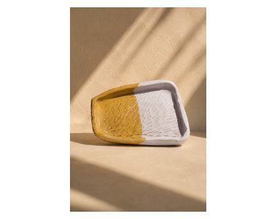 | زیر ماگی سفالی | فروخته شد
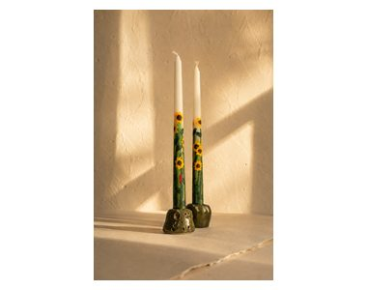 | شمع استوانه ای
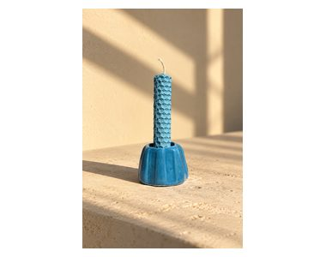 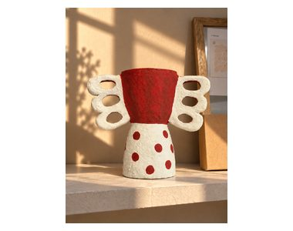 | جام پاپیه ماشه دسته دار
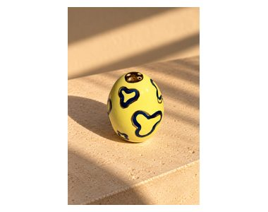 | نمکدان سفالی
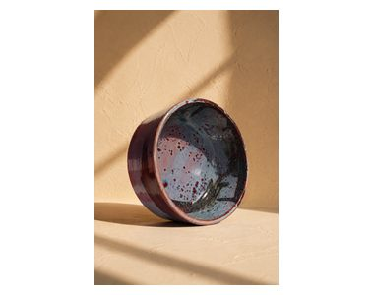 | کاسه سفالی سایز کوچک | 400,000
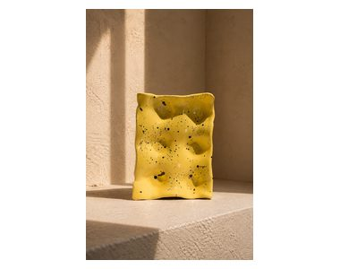 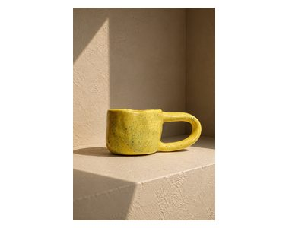 | ماگ زرد دسته بلند | فروخته شد
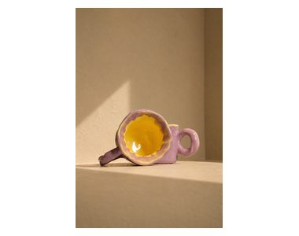 | ماگ بنفش زرد | 440,000
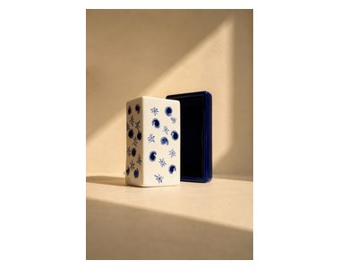 | جا کره ای سفالی | 900,000
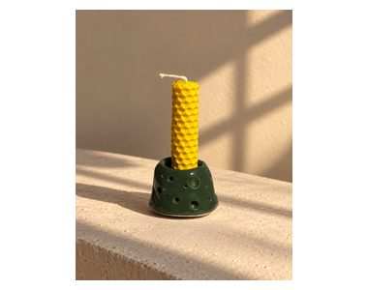 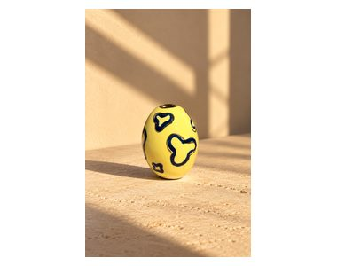 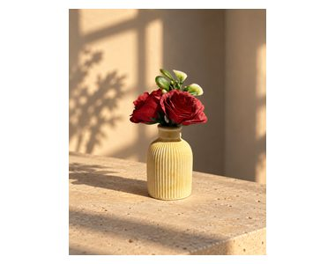 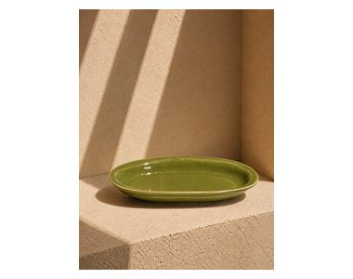 | دیس خرما خوری | 280,000
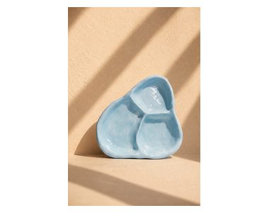 | بشقاب زیر ماگی | 350,000
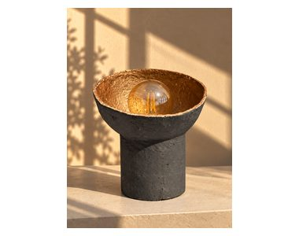 | اباژور | 2,950,000
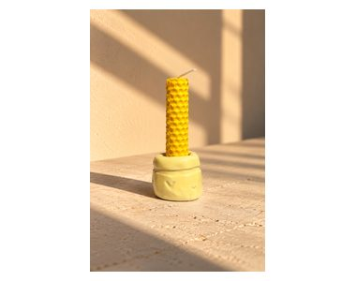 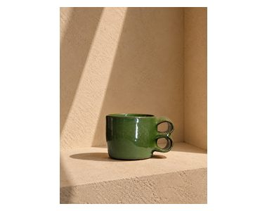 | ماگ سفالی دسته لوله | 430,000
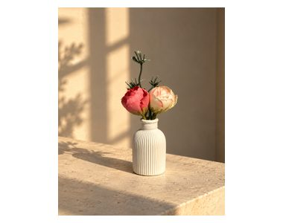 | گلدون کوچک دکوری | 250,000
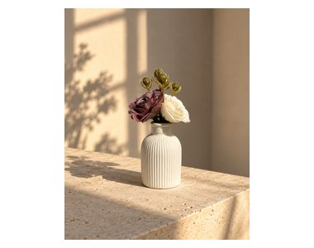 | گلدون کوچک دکوری | 250,000
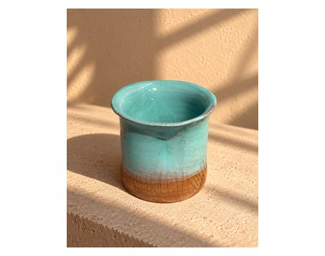 | جا قاشق و چنگالی | 425,000
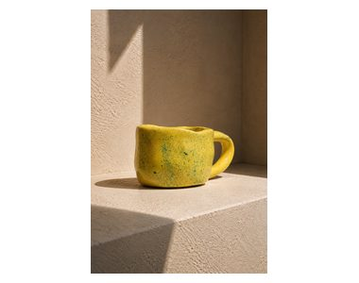 | ماگ زرد | فروش رفته
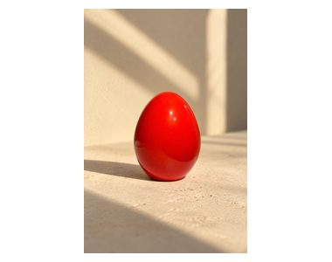 | تخم مرغ سفالی | 190,000
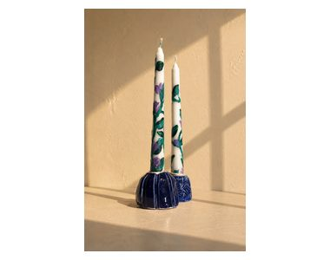 | جفت شمع قلمی 20 سانتی | 358,000
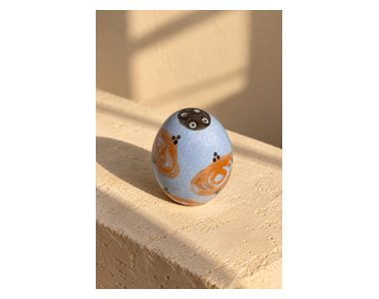 | تخم مرغ سفالی | 190,000
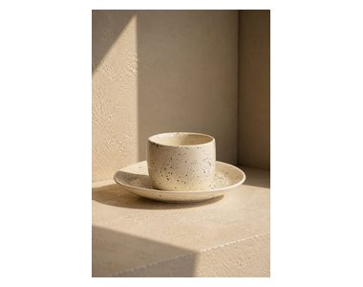 | لیوان و زیر لیوانی | 640,000
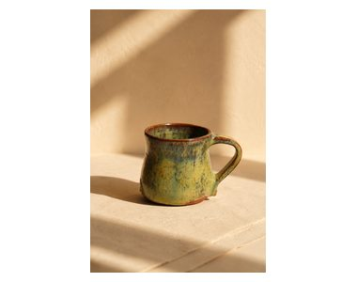 | ماگ جنگلی | 468,000
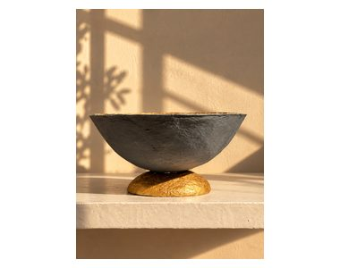 | موجود نیست
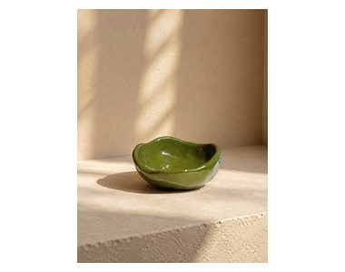 | فروخته شد
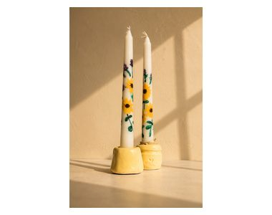 | فروخته شد
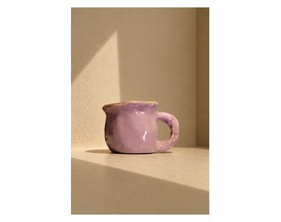 | ماگ زرد و بنفش | 440,000
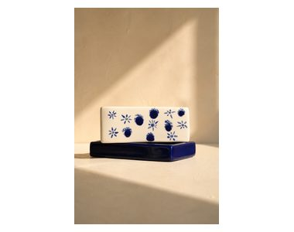 | جا کره ای سفالی | 900,000
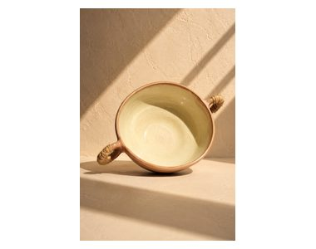 | دیس دسته دو لول | فروخته شد
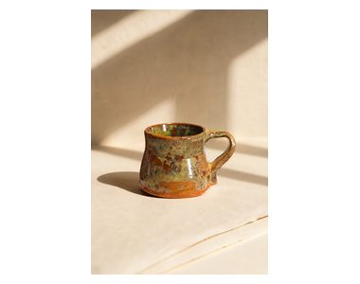 | ماگ لعاب دار | 468,000
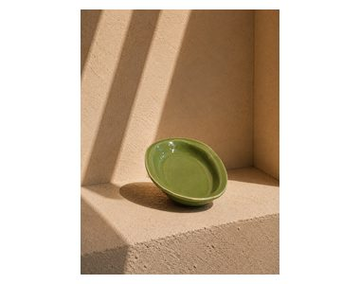 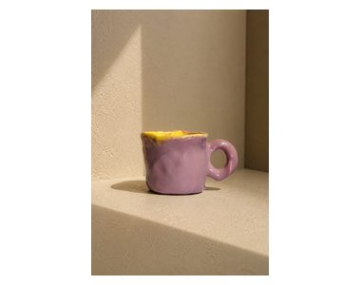 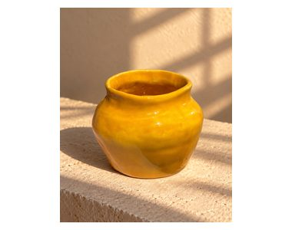 | تنگ سفالی
 | کاسه نارگیلی | 485,000
     | کاسه ابی فیروزه ای | 380,000
         | دیس زیر ماگی همراه شات قهوه | فروخته شد
  | دیس زیر ماگی گلگلی | 400,000

